Loading
스토리보드 작성 템플릿

프로젝트명 : 감정 디퓨저 |  |  |  |  |  | 분류명 |  |  | Loading |  |  |  | 작성자 |  | 서보민 |  |  |  |  | 작성일 | 2019,03.15 |  |  |  | 확인 | TITLE | 감정 디퓨저
 |  |  |  |  |  | 분류코드 |  |  | 기능 코드 |  |  |  | 승인자 |  | 신현호 |  |  |  |  | 승인일 |  |  |  |  |  | META
Depth1 |  | 로딩 |  | Depth2 |  |  |  |  |  |  | Depth3 |  |  |  |  | Depth4 |  |  |  |  |  | Depth5
화면명 | Loading |  |  |  |  |  | 파일명 |  |  | LoadingActivity |  |  |  |  |  | 폴더 |  | aromind |  |  |  |  |  |  |  | 내용
 |  |  |  |  |  |  |  |  |  |  |  |  |  |  |  |  |  |  |  |  |  |  |  |  |  | 1 | 프로젝트 로고


 |  |  |  |  |  |  |  |  |  |  |  |  |  |  |  |  |  |  |  |  |  |  |  |  |  | 2 | 로그인페이지로 이동

1

 |  |  |  |  |  |  |  |  |  |  |  |  |  |  |  |  |  |  |  |  |  |  |  |  |  | 연결 Table Name

 |  |  |  |  |  |  |  |  |  |  |  |  |  |  |  |  |  |  |  |  |  |  |  |  |  |  | DB설계 완성 후 수정할 것!!

2

Link 정보 |  | code | link |  | code |  |  | link |  |  |  | code |  | link |  |  | code |  | link |  |  |  | code | link |  | Program
 |  |  |  |  |  |  |  |  |  |  |  |  |  |  |  |  |  |  |  |  |  |  |  |  |  | DB Query | DB설계 완성 후 수정할 것!!
 |  |  |  |  |  |  |  |  |  |  |  |  |  |  |  |  |  |  |  |  |  |  |  |  |  | Script
 |  |  |  |  |  |  |  |  |  |  |  |  |  |  |  |  |  |  |  |  |  |  |  |  |  | Image
 |  |  |  |  |  |  |  |  |  |  |  |  |  |  |  |  |  |  |  |  |  |  |  |  |  | Flash
 |  |  |  |  |  |  |  |  |  |  |  |  |  |  |  |  |  |  |  |  |  |  |  |  |  | etc

Login
스토리보드 작성 템플릿

프로젝트명 : 감정 디퓨저 |  |  |  |  |  | 분류명 |  |  | 로그인 |  |  |  | 작성자 |  | 서보민 |  |  |  |  | 작성일 | 2019,03.15 |  |  |  | 확인 | TITLE | 감정 디퓨저
 |  |  |  |  |  | 분류코드 |  |  | 기능 코드 |  |  |  | 승인자 |  | 신현호 |  |  |  |  | 승인일 |  |  |  |  |  | META
Depth1 |  | 로그인 |  | Depth2 |  |  |  |  |  |  | Depth3 |  |  |  |  | Depth4 |  |  |  |  |  | Depth5
화면명 | Login |  |  |  |  |  | 파일명 |  |  | LoginActivity |  |  |  |  |  | 폴더 |  | aromind |  |  |  |  |  |  |  | 내용
 |  |  |  |  |  |  |  |  |  |  |  |  |  |  |  |  |  |  |  |  |  |  |  |  |  | 1 | 아이디 입력 ( 이메일 형식 )
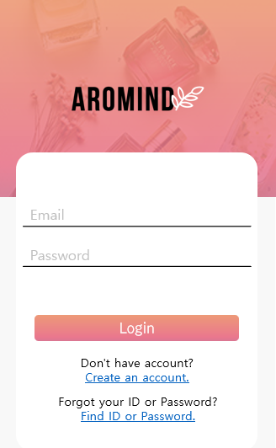

 |  |  |  |  |  |  |  |  |  |  |  |  |  |  |  |  |  |  |  |  |  |  |  |  |  | 2 | 패스워드 입력

 |  |  |  |  |  |  |  |  |  |  |  |  |  |  |  |  |  |  |  |  |  |  |  |  |  | 3 | 로그인 버튼

 |  |  |  |  |  |  |  |  |  |  |  |  |  |  |  |  |  |  |  |  |  |  |  |  |  | 4 | 회원가입 페이지로

 |  |  |  |  |  |  |  |  |  |  |  |  |  |  |  |  |  |  |  |  |  |  |  |  |  | 5 | 아이디 비밀번호 찾기

1

2

3
 |  |  |  |  |  |  |  |  |  |  |  |  |  |  |  |  |  |  |  |  |  |  |  |  |  | 연결 Table Name

 |  |  |  |  |  |  |  |  |  |  |  |  |  |  |  |  |  |  |  |  |  |  |  |  |  |  | DB설계 완성 후 수정할 것!!

4

5

Link 정보 |  | code | link |  | code |  |  | link |  |  |  | code |  | link |  |  | code |  | link |  |  |  | code | link |  | Program
 |  |  |  |  |  |  |  |  |  |  |  |  |  |  |  |  |  |  |  |  |  |  |  |  |  | DB Query | DB설계 완성 후 수정할 것!!
 |  |  |  |  |  |  |  |  |  |  |  |  |  |  |  |  |  |  |  |  |  |  |  |  |  | Script
 |  |  |  |  |  |  |  |  |  |  |  |  |  |  |  |  |  |  |  |  |  |  |  |  |  | Image
 |  |  |  |  |  |  |  |  |  |  |  |  |  |  |  |  |  |  |  |  |  |  |  |  |  | Flash
 |  |  |  |  |  |  |  |  |  |  |  |  |  |  |  |  |  |  |  |  |  |  |  |  |  | etc

리모컨 기능 (Off)
스토리보드 작성 템플릿

프로젝트명 : 감정 디퓨저 |  |  |  |  |  | 분류명 |  |  | 리모컨 |  |  |  | 작성자 |  | 서보민 |  |  |  |  | 작성일 | 2019,03.15 |  |  |  | 확인 | TITLE | 감정 디퓨저
 |  |  |  |  |  | 분류코드 |  |  | 기능 코드 |  |  |  | 승인자 |  | 신현호 |  |  |  |  | 승인일 |  |  |  |  |  | META
Depth1 |  | 리모컨 |  | Depth2 |  |  |  |  |  |  | Depth3 |  |  |  |  | Depth4 |  |  |  |  |  | Depth5
화면명 | 리모컨 기능 (Off) |  |  |  |  |  | 파일명 |  |  | RemoteFragment |  |  |  |  |  | 폴더 |  | aromind |  |  |  |  |  |  |  | 내용
 |  |  |  |  |  |  |  |  |  |  |  |  |  |  |  |  |  |  |  |  |  |  |  |  |  | 1 | 실시간 온습도 체크
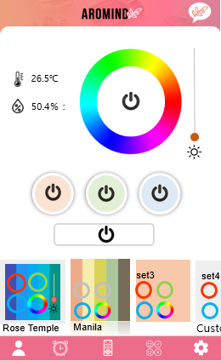

 |  |  |  |  |  |  |  |  |  |  |  |  |  |  |  |  |  |  |  |  |  |  |  |  |  | 2 | 무드등 컬러 선택 및 전원

 |  |  |  |  |  |  |  |  |  |  |  |  |  |  |  |  |  |  |  |  |  |  |  |  |  | 3 | 색상의 밝기 조절

 |  |  |  |  |  |  |  |  |  |  |  |  |  |  |  |  |  |  |  |  |  |  |  |  |  | 4 | 아로마 향 분사 버튼 3가지

3

2
 |  |  |  |  |  |  |  |  |  |  |  |  |  |  |  |  |  |  |  |  |  |  |  |  |  | 5 | 전체 전원

1
 |  |  |  |  |  |  |  |  |  |  |  |  |  |  |  |  |  |  |  |  |  |  |  |  |  | 6 | 사용자가 설정해놓은 향 설정

 |  |  |  |  |  |  |  |  |  |  |  |  |  |  |  |  |  |  |  |  |  |  |  |  |  | 7 | 5가지 네비게이션

4

5

 |  |  |  |  |  |  |  |  |  |  |  |  |  |  |  |  |  |  |  |  |  |  |  |  |  | 연결 Table Name

6

 |  |  |  |  |  |  |  |  |  |  |  |  |  |  |  |  |  |  |  |  |  |  |  |  |  |  | DB설계 완성 후 수정할 것!!

7

Link 정보 |  | code | link |  | code |  |  | link |  |  |  | code |  | link |  |  | code |  | link |  |  |  | code | link |  | Program
 |  |  |  |  |  |  |  |  |  |  |  |  |  |  |  |  |  |  |  |  |  |  |  |  |  | DB Query | DB설계 완성 후 수정할 것!!
 |  |  |  |  |  |  |  |  |  |  |  |  |  |  |  |  |  |  |  |  |  |  |  |  |  | Script
 |  |  |  |  |  |  |  |  |  |  |  |  |  |  |  |  |  |  |  |  |  |  |  |  |  | Image
 |  |  |  |  |  |  |  |  |  |  |  |  |  |  |  |  |  |  |  |  |  |  |  |  |  | Flash
 |  |  |  |  |  |  |  |  |  |  |  |  |  |  |  |  |  |  |  |  |  |  |  |  |  | etc

리모컨 기능 (On)
스토리보드 작성 템플릿

프로젝트명 : 감정 디퓨저 |  |  |  |  |  | 분류명 |  |  | 리모컨 |  |  |  | 작성자 |  | 서보민 |  |  |  |  | 작성일 | 2019,03.15 |  |  |  | 확인 | TITLE | 감정 디퓨저
 |  |  |  |  |  | 분류코드 |  |  | 기능 코드 |  |  |  | 승인자 |  | 신현호 |  |  |  |  | 승인일 |  |  |  |  |  | META
Depth1 |  | 리모컨 |  | Depth2 |  |  |  |  |  |  | Depth3 |  |  |  |  | Depth4 |  |  |  |  |  | Depth5
화면명 | 리모컨 기능 (on) |  |  |  |  |  | 파일명 |  |  | RemoteFragment |  |  |  |  |  | 폴더 |  | aromind |  |  |  |  |  |  |  | 내용
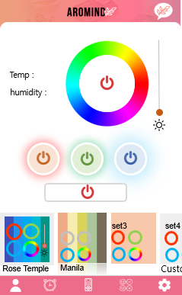 |  |  |  |  |  |  |  |  |  |  |  |  |  |  |  |  |  |  |  |  |  |  |  |  |  | 1 | 무드등 전원 (on)

 |  |  |  |  |  |  |  |  |  |  |  |  |  |  |  |  |  |  |  |  |  |  |  |  |  | 2 | 아로마 향 분사 (on)

 |  |  |  |  |  |  |  |  |  |  |  |  |  |  |  |  |  |  |  |  |  |  |  |  |  | 3 | 전체 전원 (on)

1

2

3

 |  |  |  |  |  |  |  |  |  |  |  |  |  |  |  |  |  |  |  |  |  |  |  |  |  | 연결 Table Name

 |  |  |  |  |  |  |  |  |  |  |  |  |  |  |  |  |  |  |  |  |  |  |  |  |  |  | DB설계 완성 후 수정할 것!!

Link 정보 |  | code | link |  | code |  |  | link |  |  |  | code |  | link |  |  | code |  | link |  |  |  | code | link |  | Program
 |  |  |  |  |  |  |  |  |  |  |  |  |  |  |  |  |  |  |  |  |  |  |  |  |  | DB Query | DB설계 완성 후 수정할 것!!
 |  |  |  |  |  |  |  |  |  |  |  |  |  |  |  |  |  |  |  |  |  |  |  |  |  | Script
 |  |  |  |  |  |  |  |  |  |  |  |  |  |  |  |  |  |  |  |  |  |  |  |  |  | Image
 |  |  |  |  |  |  |  |  |  |  |  |  |  |  |  |  |  |  |  |  |  |  |  |  |  | Flash
 |  |  |  |  |  |  |  |  |  |  |  |  |  |  |  |  |  |  |  |  |  |  |  |  |  | etc

My Costom Card
스토리보드 작성 템플릿

프로젝트명 : 감정 디퓨저 |  |  |  |  |  | 분류명 |  |  | 향 설정 카드 저장 |  |  |  | 작성자 |  | 서보민 |  |  |  |  | 작성일 | 2019,03.15 |  |  |  | 확인 | TITLE | 감정 디퓨저
 |  |  |  |  |  | 분류코드 |  |  | 기능 코드 |  |  |  | 승인자 |  | 신현호 |  |  |  |  | 승인일 |  |  |  |  |  | META
Depth1 |  | 커스텀 카드 |  | Depth2 |  |  |  |  |  |  | Depth3 |  |  |  |  | Depth4 |  |  |  |  |  | Depth5
화면명 | my Custom Card |  |  |  |  |  | 파일명 |  |  | CustomFragment |  |  |  |  |  | 폴더 |  | aromind |  |  |  |  |  |  |  | 내용
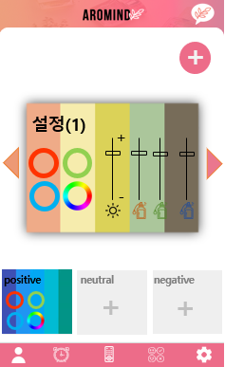 |  |  |  |  |  |  |  |  |  |  |  |  |  |  |  |  |  |  |  |  |  |  |  |  |  | 1 | 커스텀 카드 만들기

 |  |  |  |  |  |  |  |  |  |  |  |  |  |  |  |  |  |  |  |  |  |  |  |  |  | 2 | 만들어진 카드 선택

 |  |  |  |  |  |  |  |  |  |  |  |  |  |  |  |  |  |  |  |  |  |  |  |  |  | 3 | 감정군 3가지

1

2

 |  |  |  |  |  |  |  |  |  |  |  |  |  |  |  |  |  |  |  |  |  |  |  |  |  | 연결 Table Name

3

 |  |  |  |  |  |  |  |  |  |  |  |  |  |  |  |  |  |  |  |  |  |  |  |  |  |  | DB설계 완성 후 수정할 것!!

Link 정보 |  | code | link |  | code |  |  | link |  |  |  | code |  | link |  |  | code |  | link |  |  |  | code | link |  | Program
 |  |  |  |  |  |  |  |  |  |  |  |  |  |  |  |  |  |  |  |  |  |  |  |  |  | DB Query | DB설계 완성 후 수정할 것!!
 |  |  |  |  |  |  |  |  |  |  |  |  |  |  |  |  |  |  |  |  |  |  |  |  |  | Script
 |  |  |  |  |  |  |  |  |  |  |  |  |  |  |  |  |  |  |  |  |  |  |  |  |  | Image
 |  |  |  |  |  |  |  |  |  |  |  |  |  |  |  |  |  |  |  |  |  |  |  |  |  | Flash
 |  |  |  |  |  |  |  |  |  |  |  |  |  |  |  |  |  |  |  |  |  |  |  |  |  | etc

My Costom Card작성양식
스토리보드 작성 템플릿

프로젝트명 : 감정 디퓨저 |  |  |  |  |  | 분류명 |  |  | 향 설정 카드 작성 |  |  |  | 작성자 |  | 서보민 |  |  |  |  | 작성일 | 2019,03.15 |  |  |  | 확인 | TITLE | 감정 디퓨저
 |  |  |  |  |  | 분류코드 |  |  | 기능 코드 |  |  |  | 승인자 |  | 신현호 |  |  |  |  | 승인일 |  |  |  |  |  | META
Depth1 |  | 커스텀 카드 |  | Depth2 | 카드 작성 |  |  |  |  |  | Depth3 |  |  |  |  | Depth4 |  |  |  |  |  | Depth5
화면명 | My Costom Card작성양식 |  |  |  |  |  | 파일명 |  |  | CustomAddFragment |  |  |  |  |  | 폴더 |  | aromind |  |  |  |  |  |  |  | 내용
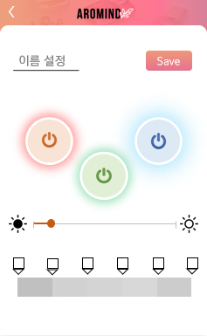 |  |  |  |  |  |  |  |  |  |  |  |  |  |  |  |  |  |  |  |  |  |  |  |  |  | 1 | 커스텀 카드 이름 설정

 |  |  |  |  |  |  |  |  |  |  |  |  |  |  |  |  |  |  |  |  |  |  |  |  |  | 2 | 작성이 완료된 후 저장

 |  |  |  |  |  |  |  |  |  |  |  |  |  |  |  |  |  |  |  |  |  |  |  |  |  | 3 | 아로마 버튼 3가지

 |  |  |  |  |  |  |  |  |  |  |  |  |  |  |  |  |  |  |  |  |  |  |  |  |  | 4 | 무드등 밝기
1
2

 |  |  |  |  |  |  |  |  |  |  |  |  |  |  |  |  |  |  |  |  |  |  |  |  |  | 5 | 무드등 색 패턴 정하기

3

4

 |  |  |  |  |  |  |  |  |  |  |  |  |  |  |  |  |  |  |  |  |  |  |  |  |  | 연결 Table Name

 |  |  |  |  |  |  |  |  |  |  |  |  |  |  |  |  |  |  |  |  |  |  |  |  |  |  | DB설계 완성 후 수정할 것!!
5

Link 정보 |  | code | link |  | code |  |  | link |  |  |  | code |  | link |  |  | code |  | link |  |  |  | code | link |  | Program
 |  |  |  |  |  |  |  |  |  |  |  |  |  |  |  |  |  |  |  |  |  |  |  |  |  | DB Query | DB설계 완성 후 수정할 것!!
 |  |  |  |  |  |  |  |  |  |  |  |  |  |  |  |  |  |  |  |  |  |  |  |  |  | Script
 |  |  |  |  |  |  |  |  |  |  |  |  |  |  |  |  |  |  |  |  |  |  |  |  |  | Image
 |  |  |  |  |  |  |  |  |  |  |  |  |  |  |  |  |  |  |  |  |  |  |  |  |  | Flash
 |  |  |  |  |  |  |  |  |  |  |  |  |  |  |  |  |  |  |  |  |  |  |  |  |  | etc

My Costom Card작성양식 (2)
스토리보드 작성 템플릿

프로젝트명 : 감정 디퓨저 |  |  |  |  |  | 분류명 |  |  | 향 설정 카드 작성 |  |  |  |  | 작성자 |  | 서보민 |  |  |  |  | 작성일 | 2019,03.15 |  |  |  | 확인 | TITLE | 감정 디퓨저
 |  |  |  |  |  | 분류코드 |  |  | 기능 코드 |  |  |  |  | 승인자 |  | 신현호 |  |  |  |  | 승인일 |  |  |  |  |  | META
Depth1 |  | 커스텀 카드 |  | Depth2 | 카드 작성 |  |  |  |  |  | Depth3 |  | 색상 설정 |  |  |  | Depth4 |  |  |  |  |  | Depth5
화면명 | My Costom Card작성양식 (2) |  |  |  |  |  | 파일명 |  |  | CustomaddFragment |  |  |  |  |  |  | 폴더 |  | aromind |  |  |  |  |  |  |  | 내용
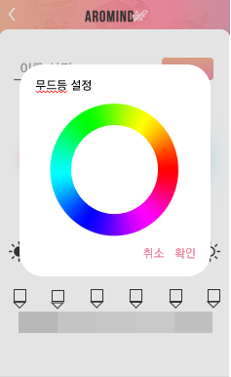 |  |  |  |  |  |  |  |  |  |  |  |  |  |  |  |  |  |  |  |  |  |  |  |  |  |  | 1 | 무드등 패턴 클릭

 |  |  |  |  |  |  |  |  |  |  |  |  |  |  |  |  |  |  |  |  |  |  |  |  |  |  | 2 | 무드등 색상 선택 팝업

2

 |  |  |  |  |  |  |  |  |  |  |  |  |  |  |  |  |  |  |  |  |  |  |  |  |  |  | 연결 Table Name

1
 |  |  |  |  |  |  |  |  |  |  |  |  |  |  |  |  |  |  |  |  |  |  |  |  |  |  |  | DB설계 완성 후 수정할 것!!

Link 정보 |  | code | link |  | code |  |  | link |  |  |  | code |  |  | link |  |  | code |  | link |  |  |  | code | link |  | Program
 |  |  |  |  |  |  |  |  |  |  |  |  |  |  |  |  |  |  |  |  |  |  |  |  |  |  | DB Query | DB설계 완성 후 수정할 것!!
 |  |  |  |  |  |  |  |  |  |  |  |  |  |  |  |  |  |  |  |  |  |  |  |  |  |  | Script
 |  |  |  |  |  |  |  |  |  |  |  |  |  |  |  |  |  |  |  |  |  |  |  |  |  |  | Image
 |  |  |  |  |  |  |  |  |  |  |  |  |  |  |  |  |  |  |  |  |  |  |  |  |  |  | Flash
 |  |  |  |  |  |  |  |  |  |  |  |  |  |  |  |  |  |  |  |  |  |  |  |  |  |  | etc

My Costom 수정 및 삭제
스토리보드 작성 템플릿

프로젝트명 : 감정 디퓨저 |  |  |  |  |  | 분류명 |  |  | 향 설정 카드 작성 |  |  |  | 작성자 |  | 서보민 |  |  |  |  | 작성일 | 2019,03.15 |  |  |  | 확인 | TITLE | 감정 디퓨저
 |  |  |  |  |  | 분류코드 |  |  | 기능 코드 |  |  |  | 승인자 |  | 신현호 |  |  |  |  | 승인일 |  |  |  |  |  | META
Depth1 |  | 커스텀 카드 |  | Depth2 | 카드 수정 삭제 |  |  |  |  |  | Depth3 |  |  |  |  | Depth4 |  |  |  |  |  | Depth5
화면명 | My Costom 수정 및 삭제 |  |  |  |  |  | 파일명 |  |  | CustomUpdateFragment |  |  |  |  |  | 폴더 |  | aromind |  |  |  |  |  |  |  | 내용
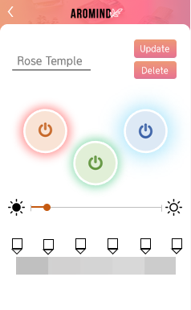 |  |  |  |  |  |  |  |  |  |  |  |  |  |  |  |  |  |  |  |  |  |  |  |  |  | 1 | 커스텀 카드 수정

 |  |  |  |  |  |  |  |  |  |  |  |  |  |  |  |  |  |  |  |  |  |  |  |  |  | 2 | 커스텀 카드 삭제

1

1

 |  |  |  |  |  |  |  |  |  |  |  |  |  |  |  |  |  |  |  |  |  |  |  |  |  | 연결 Table Name

 |  |  |  |  |  |  |  |  |  |  |  |  |  |  |  |  |  |  |  |  |  |  |  |  |  |  | DB설계 완성 후 수정할 것!!

Link 정보 |  | code | link |  | code |  |  | link |  |  |  | code |  | link |  |  | code |  | link |  |  |  | code | link |  | Program
 |  |  |  |  |  |  |  |  |  |  |  |  |  |  |  |  |  |  |  |  |  |  |  |  |  | DB Query | DB설계 완성 후 수정할 것!!
 |  |  |  |  |  |  |  |  |  |  |  |  |  |  |  |  |  |  |  |  |  |  |  |  |  | Script
 |  |  |  |  |  |  |  |  |  |  |  |  |  |  |  |  |  |  |  |  |  |  |  |  |  | Image
 |  |  |  |  |  |  |  |  |  |  |  |  |  |  |  |  |  |  |  |  |  |  |  |  |  | Flash
 |  |  |  |  |  |  |  |  |  |  |  |  |  |  |  |  |  |  |  |  |  |  |  |  |  | etc

Diffuser 설정
스토리보드 작성 템플릿

프로젝트명 : 감정 디퓨저 |  |  |  |  |  | 분류명 |  |  | 환결 설정 리스트 |  |  |  | 작성자 |  | 금상원 |  |  |  |  | 작성일 | 2019,03.15 |  |  |  | 확인 | TITLE | 감정 디퓨저
 |  |  |  |  |  | 분류코드 |  |  | 기능 코드 |  |  |  | 승인자 |  | 신현호 |  |  |  |  | 승인일 |  |  |  |  |  | META
Depth1 |  | 환경 설정 리스트 |  | Depth2 |  |  |  |  |  |  | Depth3 |  |  |  |  | Depth4 |  |  |  |  |  | Depth5
화면명 | Diffuser 설정 |  |  |  |  |  | 파일명 |  |  | SettFragment |  |  |  |  |  | 폴더 |  | aromind |  |  |  |  |  |  |  | 내용
6
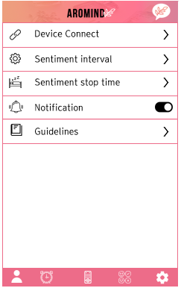 |  |  |  |  |  |  |  |  |  |  |  |  |  |  |  |  |  |  |  |  |  |  |  |  |  | 1 | 기기 연결 설정 버튼

 |  |  |  |  |  |  |  |  |  |  |  |  |  |  |  |  |  |  |  |  |  |  |  |  |  | 2 | 기본 설정 버튼

 |  |  |  |  |  |  |  |  |  |  |  |  |  |  |  |  |  |  |  |  |  |  |  |  |  | 3 | 취침 설정 스위치

 |  |  |  |  |  |  |  |  |  |  |  |  |  |  |  |  |  |  |  |  |  |  |  |  |  | 4 | 알람 설정 유무 스위치

1
 |  |  |  |  |  |  |  |  |  |  |  |  |  |  |  |  |  |  |  |  |  |  |  |  |  | 5 | 가이드 라인

 |  |  |  |  |  |  |  |  |  |  |  |  |  |  |  |  |  |  |  |  |  |  |  |  |  | 6 | 챗봇 채팅 버튼

2
 |  |  |  |  |  |  |  |  |  |  |  |  |  |  |  |  |  |  |  |  |  |  |  |  |  | 7 | 내정보 화면 버튼

 |  |  |  |  |  |  |  |  |  |  |  |  |  |  |  |  |  |  |  |  |  |  |  |  |  | 8 | 알람 설정 화면 버튼

 |  |  |  |  |  |  |  |  |  |  |  |  |  |  |  |  |  |  |  |  |  |  |  |  |  | 9 | 리모콘 화면 버튼
3

 |  |  |  |  |  |  |  |  |  |  |  |  |  |  |  |  |  |  |  |  |  |  |  |  |  | 10 | 향 조합 화면 버튼

 |  |  |  |  |  |  |  |  |  |  |  |  |  |  |  |  |  |  |  |  |  |  |  |  |  | 11 | 설정 화면 버튼

4

5

 |  |  |  |  |  |  |  |  |  |  |  |  |  |  |  |  |  |  |  |  |  |  |  |  |  | 연결 Table Name

 |  |  |  |  |  |  |  |  |  |  |  |  |  |  |  |  |  |  |  |  |  |  |  |  |  |  | DB설계 완성 후 수정할 것!!

10
11
7
8
9

Link 정보 |  | code | link |  | code |  |  | link |  |  |  | code |  | link |  |  | code |  | link |  |  |  | code | link |  | Program
 |  |  |  |  |  |  |  |  |  |  |  |  |  |  |  |  |  |  |  |  |  |  |  |  |  | DB Query | DB설계 완성 후 수정할 것!!
 |  |  |  |  |  |  |  |  |  |  |  |  |  |  |  |  |  |  |  |  |  |  |  |  |  | Script
 |  |  |  |  |  |  |  |  |  |  |  |  |  |  |  |  |  |  |  |  |  |  |  |  |  | Image
 |  |  |  |  |  |  |  |  |  |  |  |  |  |  |  |  |  |  |  |  |  |  |  |  |  | Flash
 |  |  |  |  |  |  |  |  |  |  |  |  |  |  |  |  |  |  |  |  |  |  |  |  |  | etc

Diffuser 설정_기기 연동
스토리보드 작성 템플릿

프로젝트명 : 감정 디퓨저 |  |  |  |  |  | 분류명 |  |  | 기기 연동 |  |  |  | 작성자 |  | 금상원 |  |  |  |  | 작성일 | 2019,03.15 |  |  |  | 확인 | TITLE | 감정 디퓨저
 |  |  |  |  |  | 분류코드 |  |  | 기능 코드 |  |  |  | 승인자 |  | 신현호 |  |  |  |  | 승인일 |  |  |  |  |  | META
Depth1 |  | 환경 설정 리스트 |  | Depth2 | 기기 연동 |  |  |  |  |  | Depth3 |  |  |  |  | Depth4 |  |  |  |  |  | Depth5
화면명 | Diffuser 설정_기기 연동 |  |  |  |  |  | 파일명 |  |  | Connect_HardwareMuchin_List |  |  |  |  |  | 폴더 |  | aromind |  |  |  |  |  |  |  | 내용
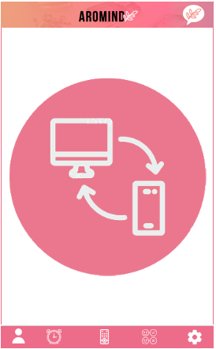

 |  |  |  |  |  |  |  |  |  |  |  |  |  |  |  |  |  |  |  |  |  |  |  |  |  | 연결 Table Name

 |  |  |  |  |  |  |  |  |  |  |  |  |  |  |  |  |  |  |  |  |  |  |  |  |  |  | DB설계 완성 후 수정할 것!!

Link 정보 |  | code | link |  | code |  |  | link |  |  |  | code |  | link |  |  | code |  | link |  |  |  | code | link |  | Program
 |  |  |  |  |  |  |  |  |  |  |  |  |  |  |  |  |  |  |  |  |  |  |  |  |  | DB Query | DB설계 완성 후 수정할 것!!
 |  |  |  |  |  |  |  |  |  |  |  |  |  |  |  |  |  |  |  |  |  |  |  |  |  | Script
 |  |  |  |  |  |  |  |  |  |  |  |  |  |  |  |  |  |  |  |  |  |  |  |  |  | Image
 |  |  |  |  |  |  |  |  |  |  |  |  |  |  |  |  |  |  |  |  |  |  |  |  |  | Flash
 |  |  |  |  |  |  |  |  |  |  |  |  |  |  |  |  |  |  |  |  |  |  |  |  |  | etc

Diffuser 설정_무드등
스토리보드 작성 템플릿

프로젝트명 : 감정 디퓨저 |  |  |  |  |  | 분류명 |  |  | 무드등 설정 |  |  |  |  | 작성자 |  | 금상원 |  |  |  |  | 작성일 | 2019,03.15 |  |  |  | 확인 | TITLE | 감정 디퓨저
 |  |  |  |  |  | 분류코드 |  |  | 기능 코드 |  |  |  |  | 승인자 |  | 신현호 |  |  |  |  | 승인일 |  |  |  |  |  | META
Depth1 |  | 환경 설정 리스트 |  | Depth2 | 감정 분석 설정 |  |  |  |  |  | Depth3 |  | 무드등 설정 팝업 |  |  |  | Depth4 |  |  |  |  |  | Depth5
화면명 | Diffuser 설정_분석간격_무드등 |  |  |  |  |  | 파일명 |  |  | Setting_MoodLantern |  |  |  |  |  |  | 폴더 |  | aromind |  |  |  |  |  |  |  | 내용
 |  |  |  |  |  |  |  |  |  |  |  |  |  |  |  |  |  |  |  |  |  |  |  |  |  |  | 1 | 무드등 설정 팝업
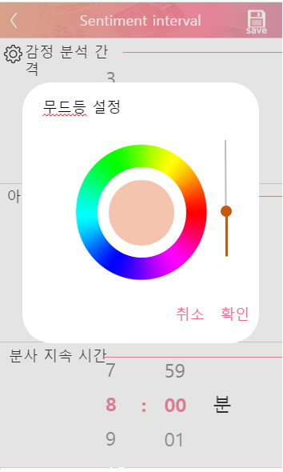

 |  |  |  |  |  |  |  |  |  |  |  |  |  |  |  |  |  |  |  |  |  |  |  |  |  |  | 2 | 무드등 설정 컬러픽커

 |  |  |  |  |  |  |  |  |  |  |  |  |  |  |  |  |  |  |  |  |  |  |  |  |  |  | 3 | 설정색상 재현

 |  |  |  |  |  |  |  |  |  |  |  |  |  |  |  |  |  |  |  |  |  |  |  |  |  |  | 4 | 설정색상 밝기 조절

 |  |  |  |  |  |  |  |  |  |  |  |  |  |  |  |  |  |  |  |  |  |  |  |  |  |  | 5 | 설정 취소 버튼

1
 |  |  |  |  |  |  |  |  |  |  |  |  |  |  |  |  |  |  |  |  |  |  |  |  |  |  | 6 | 설정 저장 버튼

4

2

3

6
5

 |  |  |  |  |  |  |  |  |  |  |  |  |  |  |  |  |  |  |  |  |  |  |  |  |  |  | 연결 Table Name

 |  |  |  |  |  |  |  |  |  |  |  |  |  |  |  |  |  |  |  |  |  |  |  |  |  |  |  | DB설계 완성 후 수정할 것!!

Link 정보 |  | code | link |  | code |  |  | link |  |  |  | code |  |  | link |  |  | code |  | link |  |  |  | code | link |  | Program
 |  |  |  |  |  |  |  |  |  |  |  |  |  |  |  |  |  |  |  |  |  |  |  |  |  |  | DB Query | DB설계 완성 후 수정할 것!!
 |  |  |  |  |  |  |  |  |  |  |  |  |  |  |  |  |  |  |  |  |  |  |  |  |  |  | Script
 |  |  |  |  |  |  |  |  |  |  |  |  |  |  |  |  |  |  |  |  |  |  |  |  |  |  | Image
 |  |  |  |  |  |  |  |  |  |  |  |  |  |  |  |  |  |  |  |  |  |  |  |  |  |  | Flash
 |  |  |  |  |  |  |  |  |  |  |  |  |  |  |  |  |  |  |  |  |  |  |  |  |  |  | etc

Diffuser 설정_감정분석 간격
스토리보드 작성 템플릿

프로젝트명 : 감정 디퓨저 |  |  |  |  |  | 분류명 |  |  | 감정 분석 시간 설정 |  |  |  | 작성자 |  | 금상원 |  |  |  |  | 작성일 | 2019,03.15 |  |  |  | 확인 | TITLE | 감정 디퓨저
 |  |  |  |  |  | 분류코드 |  |  | 기능 코드 |  |  |  | 승인자 |  | 신현호 |  |  |  |  | 승인일 |  |  |  |  |  | META
Depth1 |  | 환경 설정 리스트 |  | Depth2 | 감정 분석 시간 설정 |  |  |  |  |  | Depth3 |  |  |  |  | Depth4 |  |  |  |  |  | Depth5
화면명 | Diffuser 설정_감정분석 간격 |  |  |  |  |  | 파일명 |  |  | Setting_Interval |  |  |  |  |  | 폴더 |  | aromind |  |  |  |  |  |  |  | 내용
4
 |  |  |  |  |  |  |  |  |  |  |  |  |  |  |  |  |  |  |  |  |  |  |  |  |  | 1 | 감정 분석 시간 설정

 |  |  |  |  |  |  |  |  |  |  |  |  |  |  |  |  |  |  |  |  |  |  |  |  |  | 2 | 분사 간격 설정
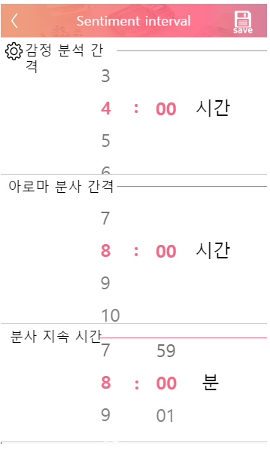

 |  |  |  |  |  |  |  |  |  |  |  |  |  |  |  |  |  |  |  |  |  |  |  |  |  | 3 | 분사 시간 설정

 |  |  |  |  |  |  |  |  |  |  |  |  |  |  |  |  |  |  |  |  |  |  |  |  |  | 4 | 설정 저장 버튼

1

2

 |  |  |  |  |  |  |  |  |  |  |  |  |  |  |  |  |  |  |  |  |  |  |  |  |  | 연결 Table Name

3
 |  |  |  |  |  |  |  |  |  |  |  |  |  |  |  |  |  |  |  |  |  |  |  |  |  |  | DB설계 완성 후 수정할 것!!

Link 정보 |  | code | link |  | code |  |  | link |  |  |  | code |  | link |  |  | code |  | link |  |  |  | code | link |  | Program
 |  |  |  |  |  |  |  |  |  |  |  |  |  |  |  |  |  |  |  |  |  |  |  |  |  | DB Query | DB설계 완성 후 수정할 것!!
 |  |  |  |  |  |  |  |  |  |  |  |  |  |  |  |  |  |  |  |  |  |  |  |  |  | Script
 |  |  |  |  |  |  |  |  |  |  |  |  |  |  |  |  |  |  |  |  |  |  |  |  |  | Image
 |  |  |  |  |  |  |  |  |  |  |  |  |  |  |  |  |  |  |  |  |  |  |  |  |  | Flash
 |  |  |  |  |  |  |  |  |  |  |  |  |  |  |  |  |  |  |  |  |  |  |  |  |  | etc

Diffuser 설정_ 수면시간
스토리보드 작성 템플릿

프로젝트명 : 감정 디퓨저 |  |  |  |  |  | 분류명 |  |  | 취침 모드 설정 |  |  |  | 작성자 |  | 금상원 |  |  |  |  | 작성일 | 2019,03.15 |  |  |  | 확인 | TITLE | 감정 디퓨저
 |  |  |  |  |  | 분류코드 |  |  | 기능 코드 |  |  |  | 승인자 |  | 신현호 |  |  |  |  | 승인일 |  |  |  |  |  | META
Depth1 |  | 환경설정 리스트 |  | Depth2 | 취침 모드 설정 |  |  |  |  |  | Depth3 |  |  |  |  | Depth4 |  |  |  |  |  | Depth5
화면명 | Diffuser 설정_ 수면시간 설정 |  |  |  |  |  | 파일명 |  |  | Setting_SleepTime |  |  |  |  |  | 폴더 |  | aromind |  |  |  |  |  |  |  | 내용
6
 |  |  |  |  |  |  |  |  |  |  |  |  |  |  |  |  |  |  |  |  |  |  |  |  |  | 1 | 취침시간 설정

 |  |  |  |  |  |  |  |  |  |  |  |  |  |  |  |  |  |  |  |  |  |  |  |  |  | 2 | 분사 유무 스위치

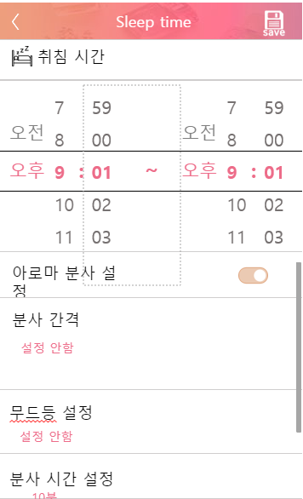

 |  |  |  |  |  |  |  |  |  |  |  |  |  |  |  |  |  |  |  |  |  |  |  |  |  | 3 | 분사 간격 설정 버튼

 |  |  |  |  |  |  |  |  |  |  |  |  |  |  |  |  |  |  |  |  |  |  |  |  |  | 4 | 무드등 설정 버튼

 |  |  |  |  |  |  |  |  |  |  |  |  |  |  |  |  |  |  |  |  |  |  |  |  |  | 5 | 분사 시간 설정 버튼

 |  |  |  |  |  |  |  |  |  |  |  |  |  |  |  |  |  |  |  |  |  |  |  |  |  | 6 | 설정 저장 버튼

1

2

3

 |  |  |  |  |  |  |  |  |  |  |  |  |  |  |  |  |  |  |  |  |  |  |  |  |  | 연결 Table Name

 |  |  |  |  |  |  |  |  |  |  |  |  |  |  |  |  |  |  |  |  |  |  |  |  |  |  | DB설계 완성 후 수정할 것!!

4

5

Link 정보 |  | code | link |  | code |  |  | link |  |  |  | code |  | link |  |  | code |  | link |  |  |  | code | link |  | Program
 |  |  |  |  |  |  |  |  |  |  |  |  |  |  |  |  |  |  |  |  |  |  |  |  |  | DB Query | DB설계 완성 후 수정할 것!!
 |  |  |  |  |  |  |  |  |  |  |  |  |  |  |  |  |  |  |  |  |  |  |  |  |  | Script
 |  |  |  |  |  |  |  |  |  |  |  |  |  |  |  |  |  |  |  |  |  |  |  |  |  | Image
 |  |  |  |  |  |  |  |  |  |  |  |  |  |  |  |  |  |  |  |  |  |  |  |  |  | Flash
 |  |  |  |  |  |  |  |  |  |  |  |  |  |  |  |  |  |  |  |  |  |  |  |  |  | etc

Diffuser 설정_수면시간 (2)
스토리보드 작성 템플릿

프로젝트명 : 감정 디퓨저 |  |  |  |  |  | 분류명 |  |  | 분사 간격 설정 |  |  |  |  | 작성자 |  | 금상원 |  |  |  |  | 작성일 | 2019,03.15 |  |  |  | 확인 | TITLE | 감정 디퓨저
 |  |  |  |  |  | 분류코드 |  |  | 기능 코드 |  |  |  |  | 승인자 |  | 신현호 |  |  |  |  | 승인일 |  |  |  |  |  | META
Depth1 |  | 환경설정 리스트 |  | Depth2 | 취침 모드 설정 |  |  |  |  |  | Depth3 |  | 분사 간격 설정 팝업 |  |  |  | Depth4 |  |  |  |  |  | Depth5
화면명 | Diffuser 설정_수면시간 설정 (2) |  |  |  |  |  | 파일명 |  |  | Setting_SleepTime_interval1 |  |  |  |  |  |  | 폴더 |  | aromind |  |  |  |  |  |  |  | 내용
 |  |  |  |  |  |  |  |  |  |  |  |  |  |  |  |  |  |  |  |  |  |  |  |  |  |  | 1 | 분사 시간 설정 팝업

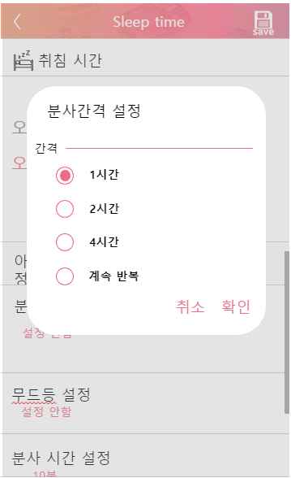

 |  |  |  |  |  |  |  |  |  |  |  |  |  |  |  |  |  |  |  |  |  |  |  |  |  |  | 2 | 분사 간격 설정 라디오 버튼

 |  |  |  |  |  |  |  |  |  |  |  |  |  |  |  |  |  |  |  |  |  |  |  |  |  |  | 3 | 설정취소 버튼

 |  |  |  |  |  |  |  |  |  |  |  |  |  |  |  |  |  |  |  |  |  |  |  |  |  |  | 4 | 설정 확인 버튼

1

2

3
4

 |  |  |  |  |  |  |  |  |  |  |  |  |  |  |  |  |  |  |  |  |  |  |  |  |  |  | 연결 Table Name

 |  |  |  |  |  |  |  |  |  |  |  |  |  |  |  |  |  |  |  |  |  |  |  |  |  |  |  | DB설계 완성 후 수정할 것!!

Link 정보 |  | code | link |  | code |  |  | link |  |  |  | code |  |  | link |  |  | code |  | link |  |  |  | code | link |  | Program
 |  |  |  |  |  |  |  |  |  |  |  |  |  |  |  |  |  |  |  |  |  |  |  |  |  |  | DB Query | DB설계 완성 후 수정할 것!!
 |  |  |  |  |  |  |  |  |  |  |  |  |  |  |  |  |  |  |  |  |  |  |  |  |  |  | Script
 |  |  |  |  |  |  |  |  |  |  |  |  |  |  |  |  |  |  |  |  |  |  |  |  |  |  | Image
 |  |  |  |  |  |  |  |  |  |  |  |  |  |  |  |  |  |  |  |  |  |  |  |  |  |  | Flash
 |  |  |  |  |  |  |  |  |  |  |  |  |  |  |  |  |  |  |  |  |  |  |  |  |  |  | etc

Diffuser 설정_수면시간 (3)
스토리보드 작성 템플릿

프로젝트명 : 감정 디퓨저 |  |  |  |  |  | 분류명 |  |  | 분사 시간 설정 |  |  |  |  | 작성자 |  | 금상원 |  |  |  |  | 작성일 | 2019,03.15 |  |  |  | 확인 | TITLE | 감정 디퓨저
 |  |  |  |  |  | 분류코드 |  |  | 기능 코드 |  |  |  |  | 승인자 |  | 신현호 |  |  |  |  | 승인일 |  |  |  |  |  | META
Depth1 |  | 환경설정 리스트 |  | Depth2 | 취침 모드 설정 |  |  |  |  |  | Depth3 |  | 분사 시간 설정 팝업 |  |  |  | Depth4 |  |  |  |  |  | Depth5
화면명 | Diffuser 설정_수면시간 설정 (3) |  |  |  |  |  | 파일명 |  |  | Setting_SleepTime_interval2 |  |  |  |  |  |  | 폴더 |  | aromind |  |  |  |  |  |  |  | 내용
 |  |  |  |  |  |  |  |  |  |  |  |  |  |  |  |  |  |  |  |  |  |  |  |  |  |  | 1 | 분사 시간 설정 팝업
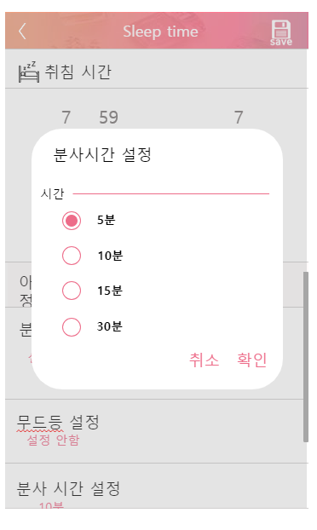

 |  |  |  |  |  |  |  |  |  |  |  |  |  |  |  |  |  |  |  |  |  |  |  |  |  |  | 2 | 분사 시간 설정 라디오 버튼

 |  |  |  |  |  |  |  |  |  |  |  |  |  |  |  |  |  |  |  |  |  |  |  |  |  |  | 3 | 설정취소 버튼

 |  |  |  |  |  |  |  |  |  |  |  |  |  |  |  |  |  |  |  |  |  |  |  |  |  |  | 4 | 설정 확인 버튼

1

2

3
4

 |  |  |  |  |  |  |  |  |  |  |  |  |  |  |  |  |  |  |  |  |  |  |  |  |  |  | 연결 Table Name

 |  |  |  |  |  |  |  |  |  |  |  |  |  |  |  |  |  |  |  |  |  |  |  |  |  |  |  | DB설계 완성 후 수정할 것!!

Link 정보 |  | code | link |  | code |  |  | link |  |  |  | code |  |  | link |  |  | code |  | link |  |  |  | code | link |  | Program
 |  |  |  |  |  |  |  |  |  |  |  |  |  |  |  |  |  |  |  |  |  |  |  |  |  |  | DB Query | DB설계 완성 후 수정할 것!!
 |  |  |  |  |  |  |  |  |  |  |  |  |  |  |  |  |  |  |  |  |  |  |  |  |  |  | Script
 |  |  |  |  |  |  |  |  |  |  |  |  |  |  |  |  |  |  |  |  |  |  |  |  |  |  | Image
 |  |  |  |  |  |  |  |  |  |  |  |  |  |  |  |  |  |  |  |  |  |  |  |  |  |  | Flash
 |  |  |  |  |  |  |  |  |  |  |  |  |  |  |  |  |  |  |  |  |  |  |  |  |  |  | etc

챗봇서비스
스토리보드 작성 템플릿

프로젝트명 : 감정 디퓨저 |  |  |  |  |  | 분류명 |  |  | 챗봇 채팅 서비스 |  |  |  | 작성자 |  | 금상원 |  |  |  |  | 작성일 | 2019,03.15 |  |  |  | 확인 | TITLE | 감정 디퓨저
 |  |  |  |  |  | 분류코드 |  |  | 기능 코드 |  |  |  | 승인자 |  | 신현호 |  |  |  |  | 승인일 |  |  |  |  |  | META
Depth1 |  | 챗봇 채팅 |  | Depth2 |  |  |  |  |  |  | Depth3 |  |  |  |  | Depth4 |  |  |  |  |  | Depth5
화면명 | 챗봇 서비스 |  |  |  |  |  | 파일명 |  |  | ChatBot |  |  |  |  |  | 폴더 |  | aromind |  |  |  |  |  |  |  | 내용
 |  |  |  |  |  |  |  |  |  |  |  |  |  |  |  |  |  |  |  |  |  |  |  |  |  | 1 | 대화 내용 박스
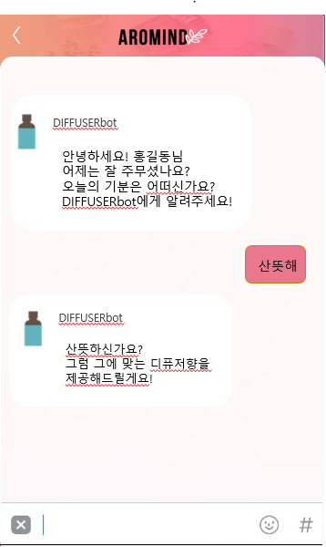

 |  |  |  |  |  |  |  |  |  |  |  |  |  |  |  |  |  |  |  |  |  |  |  |  |  | 2 | User채팅입력

1

 |  |  |  |  |  |  |  |  |  |  |  |  |  |  |  |  |  |  |  |  |  |  |  |  |  | 연결 Table Name

 |  |  |  |  |  |  |  |  |  |  |  |  |  |  |  |  |  |  |  |  |  |  |  |  |  |  | DB설계 완성 후 수정할 것!!

2

Link 정보 |  | code | link |  | code |  |  | link |  |  |  | code |  | link |  |  | code |  | link |  |  |  | code | link |  | Program
 |  |  |  |  |  |  |  |  |  |  |  |  |  |  |  |  |  |  |  |  |  |  |  |  |  | DB Query | DB설계 완성 후 수정할 것!!
 |  |  |  |  |  |  |  |  |  |  |  |  |  |  |  |  |  |  |  |  |  |  |  |  |  | Script
 |  |  |  |  |  |  |  |  |  |  |  |  |  |  |  |  |  |  |  |  |  |  |  |  |  | Image
 |  |  |  |  |  |  |  |  |  |  |  |  |  |  |  |  |  |  |  |  |  |  |  |  |  | Flash
 |  |  |  |  |  |  |  |  |  |  |  |  |  |  |  |  |  |  |  |  |  |  |  |  |  | etc

Diffuser_알람설정
스토리보드 작성 템플릿

프로젝트명 : 감정 디퓨저 |  |  |  |  |  | 분류명 |  |  | 알람 On/Off 스위치 |  |  |  | 작성자 |  | 금상원 |  |  |  |  | 작성일 | 2019,03.15 |  |  |  | 확인 | TITLE | 감정 디퓨저
 |  |  |  |  |  | 분류코드 |  |  | 기능 코드 |  |  |  | 승인자 |  | 신현호 |  |  |  |  | 승인일 |  |  |  |  |  | META
Depth1 |  | 알람 설정 |  | Depth2 |  |  |  |  |  |  | Depth3 |  |  |  |  | Depth4 |  |  |  |  |  | Depth5
화면명 | Diffuser_알람설정 |  |  |  |  |  | 화일명 |  |  | Setting_Alarm |  |  |  |  |  | 폴더 |  | aromind |  |  |  |  |  |  |  | 내용
1 |  |  |  |  |  |  |  |  |  |  |  |  |  |  |  |  |  |  |  |  |  |  |  |  |  | 1 | 알람 설정 스위치

2

 |  |  |  |  |  |  |  |  |  |  |  |  |  |  |  |  |  |  |  |  |  |  |  |  |  | 2 | 챗봇 채팅 버튼

 |  |  |  |  |  |  |  |  |  |  |  |  |  |  |  |  |  |  |  |  |  |  |  |  |  | 3 | 알람 추가 버튼
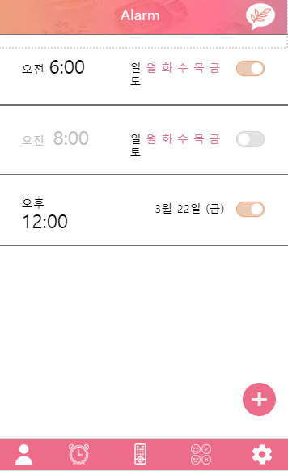

 |  |  |  |  |  |  |  |  |  |  |  |  |  |  |  |  |  |  |  |  |  |  |  |  |  | 4 | 내정보 화면 버튼

1
 |  |  |  |  |  |  |  |  |  |  |  |  |  |  |  |  |  |  |  |  |  |  |  |  |  | 5 | 알람 설정 화면 버튼

 |  |  |  |  |  |  |  |  |  |  |  |  |  |  |  |  |  |  |  |  |  |  |  |  |  | 6 | 리모콘 화면 버튼

 |  |  |  |  |  |  |  |  |  |  |  |  |  |  |  |  |  |  |  |  |  |  |  |  |  | 7 | 향 조합 화면 버튼

 |  |  |  |  |  |  |  |  |  |  |  |  |  |  |  |  |  |  |  |  |  |  |  |  |  | 8 | 설정 화면 버튼

 |  |  |  |  |  |  |  |  |  |  |  |  |  |  |  |  |  |  |  |  |  |  |  |  |  | 연결 Table Name

3
 |  |  |  |  |  |  |  |  |  |  |  |  |  |  |  |  |  |  |  |  |  |  |  |  |  |  | DB설계 완성 후 수정할 것!!

5
4
6
7

8

Link 정보 |  | code | link |  | code |  |  | link |  |  |  | code |  | link |  |  | code |  | link |  |  |  | code | link |  | Program
 |  |  |  |  |  |  |  |  |  |  |  |  |  |  |  |  |  |  |  |  |  |  |  |  |  | DB Query | DB설계 완성 후 수정할 것!!
 |  |  |  |  |  |  |  |  |  |  |  |  |  |  |  |  |  |  |  |  |  |  |  |  |  | Script
 |  |  |  |  |  |  |  |  |  |  |  |  |  |  |  |  |  |  |  |  |  |  |  |  |  | Image
 |  |  |  |  |  |  |  |  |  |  |  |  |  |  |  |  |  |  |  |  |  |  |  |  |  | Flash
 |  |  |  |  |  |  |  |  |  |  |  |  |  |  |  |  |  |  |  |  |  |  |  |  |  | etc

Diffuser 알람설정(2)
스토리보드 작성 템플릿

프로젝트명 : 감정 디퓨저 |  |  |  |  |  | 분류명 |  |  | 알람 설정 |  |  |  | 작성자 |  | 금상원 |  |  |  |  | 작성일 | 2019,03.15 |  |  |  | 확인 | TITLE | 감정 디퓨저
 |  |  |  |  |  | 분류코드 |  |  | 기능 코드 |  |  |  | 승인자 |  | 신현호 |  |  |  |  | 승인일 |  |  |  |  |  | META
Depth1 |  | 알람 설정 |  | Depth2 | 알람 추가 |  |  |  |  |  | Depth3 |  |  |  |  | Depth4 |  |  |  |  |  | Depth5
화면명 | Diffuser 알람설정(2) |  |  |  |  |  | 화일명 |  |  | Setting_SleepTime |  |  |  |  |  | 폴더 |  | aromind |  |  |  |  |  |  |  | 내용
 |  |  |  |  |  |  |  |  |  |  |  |  |  |  |  |  |  |  |  |  |  |  |  |  |  | 1 | 알람 시간 설정

6

 |  |  |  |  |  |  |  |  |  |  |  |  |  |  |  |  |  |  |  |  |  |  |  |  |  | 2 | 요일 설정

 |  |  |  |  |  |  |  |  |  |  |  |  |  |  |  |  |  |  |  |  |  |  |  |  |  | 3 | 알람 이름 설정
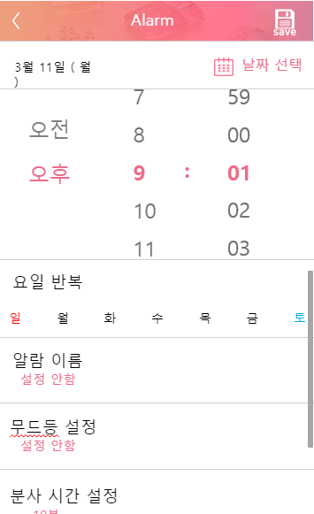

 |  |  |  |  |  |  |  |  |  |  |  |  |  |  |  |  |  |  |  |  |  |  |  |  |  | 4 | 무드등 설정

 |  |  |  |  |  |  |  |  |  |  |  |  |  |  |  |  |  |  |  |  |  |  |  |  |  | 5 | 분사 시간 설정

 |  |  |  |  |  |  |  |  |  |  |  |  |  |  |  |  |  |  |  |  |  |  |  |  |  | 6 | 설정 저장 버튼

1

2

3

 |  |  |  |  |  |  |  |  |  |  |  |  |  |  |  |  |  |  |  |  |  |  |  |  |  | 연결 Table Name

 |  |  |  |  |  |  |  |  |  |  |  |  |  |  |  |  |  |  |  |  |  |  |  |  |  |  | DB설계 완성 후 수정할 것!!

4

5

Link 정보 |  | code | link |  | code |  |  | link |  |  |  | code |  | link |  |  | code |  | link |  |  |  | code | link |  | Program
 |  |  |  |  |  |  |  |  |  |  |  |  |  |  |  |  |  |  |  |  |  |  |  |  |  | DB Query | DB설계 완성 후 수정할 것!!
 |  |  |  |  |  |  |  |  |  |  |  |  |  |  |  |  |  |  |  |  |  |  |  |  |  | Script
 |  |  |  |  |  |  |  |  |  |  |  |  |  |  |  |  |  |  |  |  |  |  |  |  |  | Image
 |  |  |  |  |  |  |  |  |  |  |  |  |  |  |  |  |  |  |  |  |  |  |  |  |  | Flash
 |  |  |  |  |  |  |  |  |  |  |  |  |  |  |  |  |  |  |  |  |  |  |  |  |  | etc

Diffuser 설정_알람이름
스토리보드 작성 템플릿

프로젝트명 : 감정 디퓨저 |  |  |  |  |  | 분류명 |  |  | 알람 이름 설정 |  |  |  |  | 작성자 |  | 금상원 |  |  |  |  | 작성일 | 2019,03.15 |  |  |  | 확인 | TITLE | 감정 디퓨저
 |  |  |  |  |  | 분류코드 |  |  | 기능 코드 |  |  |  |  | 승인자 |  | 신현호 |  |  |  |  | 승인일 |  |  |  |  |  | META
Depth1 |  | 알람 설정 |  | Depth2 | 알람 추가 |  |  |  |  |  | Depth3 |  | 알람 이름 설정 팝업 |  |  |  | Depth4 |  |  |  |  |  | Depth5
화면명 | Diffuser 설정_알람설정_이름 |  |  |  |  |  | 화일명 |  |  | Setting_Alarm_name |  |  |  |  |  |  | 폴더 |  | aromind |  |  |  |  |  |  |  | 내용
 |  |  |  |  |  |  |  |  |  |  |  |  |  |  |  |  |  |  |  |  |  |  |  |  |  |  | 1 | 알람 이름 설정 팝업

 |  |  |  |  |  |  |  |  |  |  |  |  |  |  |  |  |  |  |  |  |  |  |  |  |  |  | 2 | 알람 이름 설정 에디트 텍스트

 |  |  |  |  |  |  |  |  |  |  |  |  |  |  |  |  |  |  |  |  |  |  |  |  |  |  | 3 | 설정 취소 버튼
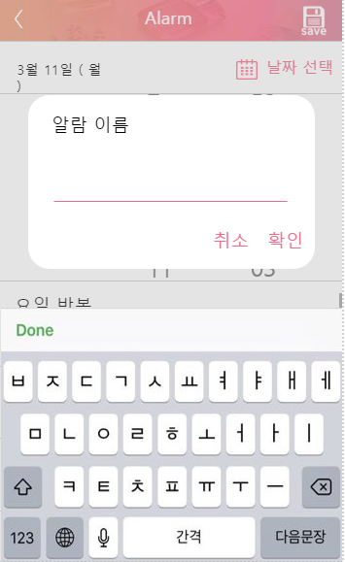

 |  |  |  |  |  |  |  |  |  |  |  |  |  |  |  |  |  |  |  |  |  |  |  |  |  |  | 4 | 설정 확인 버튼

1

2

4
3

 |  |  |  |  |  |  |  |  |  |  |  |  |  |  |  |  |  |  |  |  |  |  |  |  |  |  | 연결 Table Name

 |  |  |  |  |  |  |  |  |  |  |  |  |  |  |  |  |  |  |  |  |  |  |  |  |  |  |  | DB설계 완성 후 수정할 것!!

Link 정보 |  | code | link |  | code |  |  | link |  |  |  | code |  |  | link |  |  | code |  | link |  |  |  | code | link |  | Program
 |  |  |  |  |  |  |  |  |  |  |  |  |  |  |  |  |  |  |  |  |  |  |  |  |  |  | DB Query | DB설계 완성 후 수정할 것!!
 |  |  |  |  |  |  |  |  |  |  |  |  |  |  |  |  |  |  |  |  |  |  |  |  |  |  | Script
 |  |  |  |  |  |  |  |  |  |  |  |  |  |  |  |  |  |  |  |  |  |  |  |  |  |  | Image
 |  |  |  |  |  |  |  |  |  |  |  |  |  |  |  |  |  |  |  |  |  |  |  |  |  |  | Flash
 |  |  |  |  |  |  |  |  |  |  |  |  |  |  |  |  |  |  |  |  |  |  |  |  |  |  | etc

Diffuser 알람설정_무드등
스토리보드 작성 템플릿

프로젝트명 : 감정 디퓨저 |  |  |  |  |  | 분류명 |  |  | 무드등 설정 |  |  |  |  | 작성자 |  | 금상원 |  |  |  |  | 작성일 | 2019,03.15 |  |  |  | 확인 | TITLE | 감정 디퓨저
 |  |  |  |  |  | 분류코드 |  |  | 기능 코드 |  |  |  |  | 승인자 |  | 신현호 |  |  |  |  | 승인일 |  |  |  |  |  | META
Depth1 |  | 알람 설정 |  | Depth2 | 알람 추가 |  |  |  |  |  | Depth3 |  | 무드등 설정 팝업 |  |  |  | Depth4 |  |  |  |  |  | Depth5
화면명 | Diffuser 알람설정_무드등 |  |  |  |  |  | 화일명 |  |  | Setting__Alarm_MoodLantern |  |  |  |  |  |  | 폴더 |  | aromind |  |  |  |  |  |  |  | 내용
 |  |  |  |  |  |  |  |  |  |  |  |  |  |  |  |  |  |  |  |  |  |  |  |  |  |  | 1 | 무드등 설정 팝업

 |  |  |  |  |  |  |  |  |  |  |  |  |  |  |  |  |  |  |  |  |  |  |  |  |  |  | 2 | 무드등 설정 컬러픽커

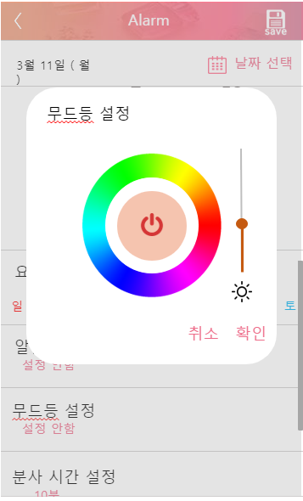
 |  |  |  |  |  |  |  |  |  |  |  |  |  |  |  |  |  |  |  |  |  |  |  |  |  |  | 3 | 설정색상 재현 및 저원 버튼

 |  |  |  |  |  |  |  |  |  |  |  |  |  |  |  |  |  |  |  |  |  |  |  |  |  |  | 4 | 설정색상 밝기 조절

 |  |  |  |  |  |  |  |  |  |  |  |  |  |  |  |  |  |  |  |  |  |  |  |  |  |  | 5 | 설정 취소 버튼

 |  |  |  |  |  |  |  |  |  |  |  |  |  |  |  |  |  |  |  |  |  |  |  |  |  |  | 6 | 설정 확인 버튼

1

4

2

3

6
5

 |  |  |  |  |  |  |  |  |  |  |  |  |  |  |  |  |  |  |  |  |  |  |  |  |  |  | 연결 Table Name

 |  |  |  |  |  |  |  |  |  |  |  |  |  |  |  |  |  |  |  |  |  |  |  |  |  |  |  | DB설계 완성 후 수정할 것!!

Link 정보 |  | code | link |  | code |  |  | link |  |  |  | code |  |  | link |  |  | code |  | link |  |  |  | code | link |  | Program
 |  |  |  |  |  |  |  |  |  |  |  |  |  |  |  |  |  |  |  |  |  |  |  |  |  |  | DB Query | DB설계 완성 후 수정할 것!!
 |  |  |  |  |  |  |  |  |  |  |  |  |  |  |  |  |  |  |  |  |  |  |  |  |  |  | Script
 |  |  |  |  |  |  |  |  |  |  |  |  |  |  |  |  |  |  |  |  |  |  |  |  |  |  | Image
 |  |  |  |  |  |  |  |  |  |  |  |  |  |  |  |  |  |  |  |  |  |  |  |  |  |  | Flash
 |  |  |  |  |  |  |  |  |  |  |  |  |  |  |  |  |  |  |  |  |  |  |  |  |  |  | etc

Diffuser 알람설정_ 분사시간
스토리보드 작성 템플릿

프로젝트명 : 감정 디퓨저 |  |  |  |  |  | 분류명 |  |  | 분사 시간 설정 |  |  |  |  | 작성자 |  | 금상원 |  |  |  |  | 작성일 | 2019,03.15 |  |  |  | 확인 | TITLE | 감정 디퓨저
 |  |  |  |  |  | 분류코드 |  |  | 기능 코드 |  |  |  |  | 승인자 |  | 신현호 |  |  |  |  | 승인일 |  |  |  |  |  | META
Depth1 |  | 알람 설정 |  | Depth2 | 알람 추가 |  |  |  |  |  | Depth3 |  | 분사 시간 설정 |  |  |  | Depth4 |  |  |  |  |  | Depth5
화면명 | Diffuser 알람설정_ 분사시간 |  |  |  |  |  | 화일명 |  |  | Setting_SleepTime |  |  |  |  |  |  | 폴더 |  | aromind |  |  |  |  |  |  |  | 내용
6
 |  |  |  |  |  |  |  |  |  |  |  |  |  |  |  |  |  |  |  |  |  |  |  |  |  |  | 1 | 분사 시간 설정 팝업

 |  |  |  |  |  |  |  |  |  |  |  |  |  |  |  |  |  |  |  |  |  |  |  |  |  |  | 2 | 분사 간격 설정 라디오 버튼

 |  |  |  |  |  |  |  |  |  |  |  |  |  |  |  |  |  |  |  |  |  |  |  |  |  |  | 3 | 분사 반복 설정 라디오 버튼

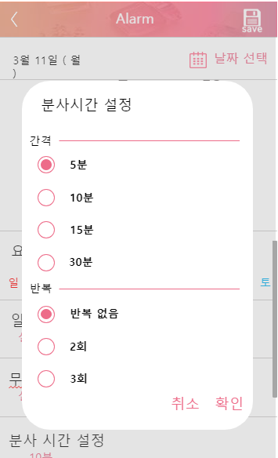
 |  |  |  |  |  |  |  |  |  |  |  |  |  |  |  |  |  |  |  |  |  |  |  |  |  |  | 4 | 설정 취소 버튼

 |  |  |  |  |  |  |  |  |  |  |  |  |  |  |  |  |  |  |  |  |  |  |  |  |  |  | 5 | 설정 확인 버튼

1

2

3

 |  |  |  |  |  |  |  |  |  |  |  |  |  |  |  |  |  |  |  |  |  |  |  |  |  |  | 연결 Table Name

 |  |  |  |  |  |  |  |  |  |  |  |  |  |  |  |  |  |  |  |  |  |  |  |  |  |  |  | DB설계 완성 후 수정할 것!!

4
5

Link 정보 |  | code | link |  | code |  |  | link |  |  |  | code |  |  | link |  |  | code |  | link |  |  |  | code | link |  | Program
 |  |  |  |  |  |  |  |  |  |  |  |  |  |  |  |  |  |  |  |  |  |  |  |  |  |  | DB Query | DB설계 완성 후 수정할 것!!
 |  |  |  |  |  |  |  |  |  |  |  |  |  |  |  |  |  |  |  |  |  |  |  |  |  |  | Script
 |  |  |  |  |  |  |  |  |  |  |  |  |  |  |  |  |  |  |  |  |  |  |  |  |  |  | Image
 |  |  |  |  |  |  |  |  |  |  |  |  |  |  |  |  |  |  |  |  |  |  |  |  |  |  | Flash
 |  |  |  |  |  |  |  |  |  |  |  |  |  |  |  |  |  |  |  |  |  |  |  |  |  |  | etc

